상품제안서
CG 상아빛 화이트머그컵 320ml | 상품코드: S42962

 |  |  |  |  |  |  | 02-713-8555 | www.synergygift.co.kr
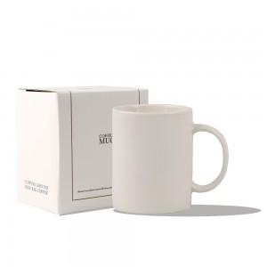 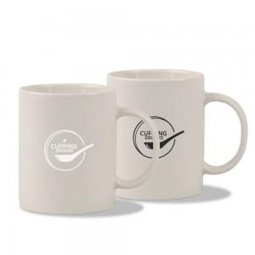 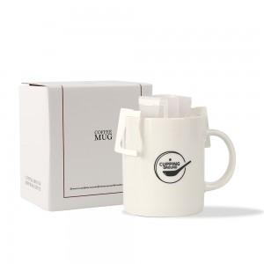

【상세/제작정보】 | 인쇄사이즈 - 최대 4.5*4.5 (별도협의)<br>

【인쇄/포장옵션】 | 실크, 스티커 / 포장지포장

【공급단가】 | 수량 | 50~ | 100~ | 300~ | 1,000~ | 3,000~
*VAT별도 | 단가 | 3,380원 | 3,190원 | 3,040원 | 2,960원 | 2,910원

【상품 URL】 | https://www.synergygift.co.kr:443/src/goods_detail.php?gdno=42962

